①入力の流れ・基本情報
母子健康手帳から作る英文予防接種証明書（お子様の海外留学・帯同渡航児の就学用）について
 | sheet①基本情報とsheet②接種記録入力ページが③西暦表示の接種歴に変換されます。
 | 学校などに提出する場合の英文予防接種証明書は、記載内容の確認と医師の署名又は医療機関公印が必要です。

➀入力の流れと基本情報
Step1 | ①基本情報（お子様のお名前、性別、生年月日、保護者様のお名前、連絡先電話番号）を入力しましょう。

 | ＊氏名はパスポートのとおりに記載してください
 | 英文の証明書（シート④）にそのまま転記されます。

 |  | 姓 | 名
 | フリガナ | フリガナ[姓」 | フリガナ「名」
 | 漢字氏名 | 漢字「姓」 | 漢字「名」
 | 英字氏名(大文字) | FAMILY NAME | FIRST NAME
 | 性別（選択） | 未登録 | 男女（M/F)選択
 | 生年月日（西暦） | 2000-01-01 | 和暦で入力しても自動変換されます
 | 年齢（自動計算） | 24 | 自動で入ります
 | 保護者氏名(英字大文字） | FAMILY NAME | FIRST NAME
 | 連絡用電話番号 |  | できれば携帯を
 | 発行日(入力日) | 2024-03-29 | 自動で今日が入ります
 | 渡航予定日 | 1900-01-01 | 任意でご記入ください
 | 渡航先への提出期日 | 2022-12-31 | 任意でご記入ください

Step2 | 母子健康手帳の接種記録をみて、シート②接種記録入力ページ（和暦表記）に記入しましょう。
 | 下記の入力例を参照してください。
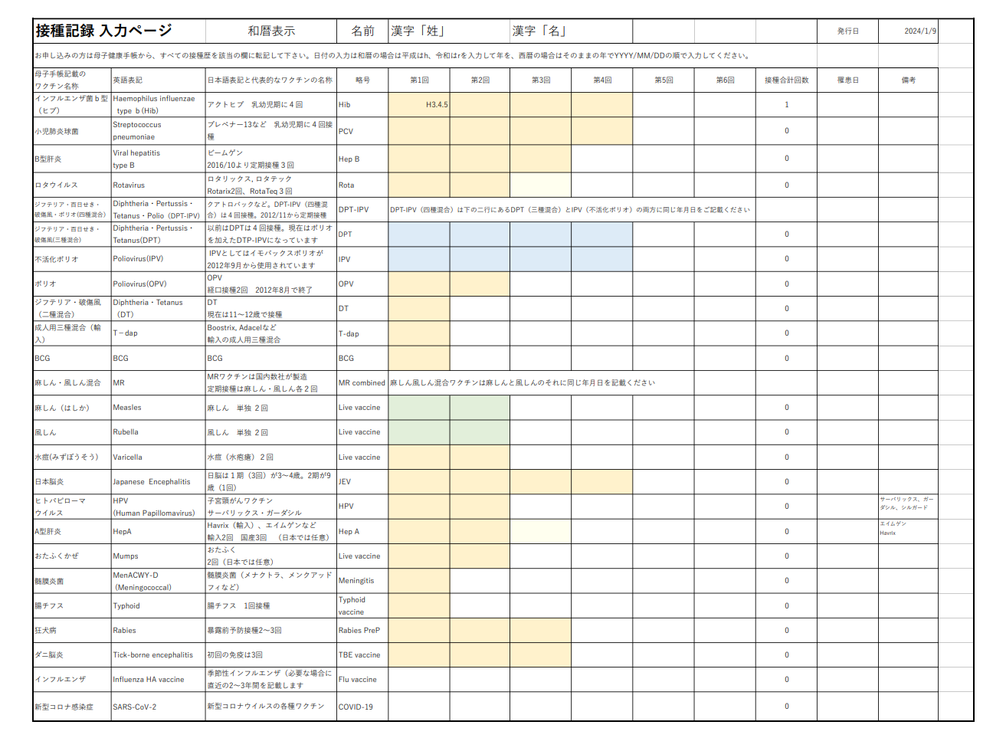

例）令和3年4月5日、R3/4/5、2021年4月5日、2021/4/5
いずれの入力方法でも、シート②はR3.4.5(和暦表記)、
シート③の接種記録には2023年4月5日(西暦表記）に自動変換されます

四種混合(DPT-IPV)を接種した場合、三種混合（DPT)と不活化ポリオ(IPV)の２か所にそれぞれ同じ日を付を記載してください

麻しん・風しん混合ワクチン(MR)を接種した場合、麻しんと風しんの２か所にそれぞれ同じ日付を記載してください

